START
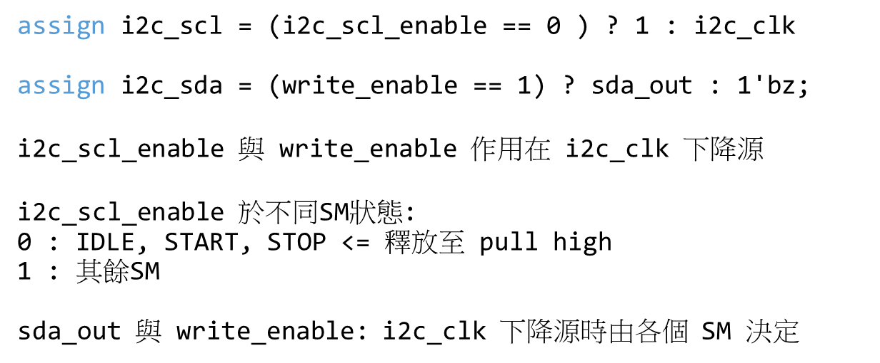
作用在i2c_clk上升
作用在i2c_clk下降

SM | IDLE | START | ADDRESS

i2c_clk

i2c_scl_enable

START
i2c_scl

i2c_sda | z
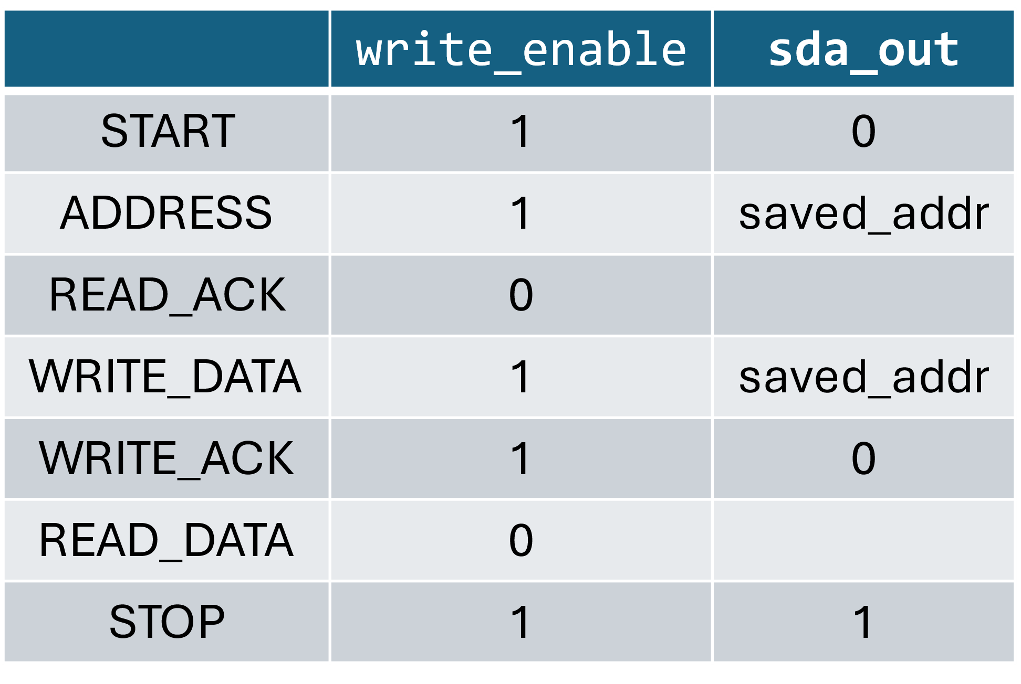
sda_out

write_enable

ADDRESS_W
i2c_clk上升時SM為START，SM進入ADDRESS並讓counter = 7以讓sda_out使用
作用在i2c_clk上升 |  |  | sda_out: 1010_1110
作用在i2c_clk下降

SM |  | START | ADDRESS

i2c_clk

counter |  |  | 7 |  | 6 |  | 5 |  | 4 |  | 3 |  | 2 |  | 1 |  | 0

i2c_scl_enable

START
i2c_scl

i2c_sda | z |  |  | 1 |  | 0 |  | 1 |  | 0 |  | 1 |  | 1 |  | 1 |  | 0

sda_out |  |  |  | 1 |  | 0 |  | 1 |  | 0 |  | 1 |  | 1 |  | 1 |  | 0

write_enable

需要使用到saved_addr之SM，需在其一個SM讓counter <= 7

READ_ACK
SM=ADDRESS時，counter=0 時SM進入READ_ACK
作用在i2c_clk上升
作用在i2c_clk下降

SM | ADDRESS |  |  |  |  |  |  |  |  |  | READ_ACK

i2c_clk

counter | 4 |  | 3 |  | 2 |  | 1 |  | 0 |  | 0

i2c_scl_enable

i2c_scl

i2c_sda |  | 0 |  | 1 |  | 1 |  | 1 |  | 0 |  | z

sda_out |  | 0 |  | 1 |  | 1 |  | 1 |  | 0

write_enable

READ_ACK->ACK
SM=ADDRESS時，counter=0 時SM進入READ_ACK
作用在i2c_clk上升
作用在i2c_clk下降

SM | ADDRESS |  |  |  |  |  |  |  |  |  | READ_ACK

i2c_clk

counter | 4 |  | 3 |  | 2 |  | 1 |  | 0 |  | 0

i2c_scl_enable

i2c_scl

i2c_sda |  | 0 |  | 1 |  | 1 |  | 1 |  | 0 |  | ACK

sda_out |  | 0 |  | 1 |  | 1 |  | 1 |  | 0

write_enable

此處release SDA line -> 收到 ACK SDA 被拉低

REG_ADDR
作用在i2c_clk上升
作用在i2c_clk下降

SM | READ_ACK |  | REG_ADDR

i2c_clk

counter | 0 |  | 7 |  | 6 | 5 | 4 | 3 | 2 | 1 | 0 | 0

i2c_scl_enable

i2c_scl

i2c_sda |  | ACK

sda_out |  |  |  | ADDR High Byte

write_enable

此處release SDA line -> 收到 ACK SDA 被拉低

READ_ACK->NACK
SM=ADDRESS時，counter=0 時SM進入READ_ACK
作用在i2c_clk上升
作用在i2c_clk下降

SM | ADDRESS |  |  |  |  |  |  |  |  |  | READ_ACK

i2c_clk

counter | 4 |  | 3 |  | 2 |  | 1 |  | 0 |  | 0

i2c_scl_enable

i2c_scl

i2c_sda |  | 0 |  | 1 |  | 1 |  | 1 |  | 0 |  | NACK

sda_out |  | 0 |  | 1 |  | 1 |  | 1 |  | 0

write_enable

此處release SDA line -> 收到 ACK SDA 被拉低

NACK->STOP(原)
作用在i2c_clk上升
作用在i2c_clk下降

SM |  |  |  | READ_ACK |  | STOP

i2c_clk

counter |  | 0 |  | 0

i2c_scl_enable

i2c_scl
原始的設計裡若STOP前為NACK則不會有完整的STOP波形
i2c_sda | 1 |  | 0 |  | NACK

sda_out | 1 |  | 0

write_enable

NACK->STOP(新)
作用在i2c_clk上升
作用在i2c_clk下降

SM |  |  |  | READ_ACK |  | SLOW | STOP

i2c_clk

counter |  | 0 |  | 0

i2c_scl_enable

新的設計裡在STOP前進入Set Low (SLOW)再進入STOP可以有STOP 波形
i2c_scl

i2c_sda | 1 |  | 0 |  | NACK

sda_out | 1 |  | 0

write_enable

ACK->STOP(原)
作用在i2c_clk上升
作用在i2c_clk下降

SM |  |  |  | READ_ACK |  | STOP

i2c_clk

counter |  | 0 |  | 0

i2c_scl_enable

i2c_scl
原始的設計裡若STOP前為ACK則會有完整的STOP波形
i2c_sda | 1 |  | 0 |  | ACK

sda_out | 1 |  | 0

write_enable

ACK->STOP(新)
作用在i2c_clk上升
作用在i2c_clk下降

SM |  |  |  | READ_ACK |  | SLOW | STOP

i2c_clk

counter |  | 0 |  | 0

i2c_scl_enable

新的設計裡在STOP前進入Set Low (SLOW)再進入STOP可以有STOP 波形
i2c_scl

i2c_sda | 1 |  | 0 |  | ACK

sda_out | 1 |  | 0

write_enable

ACK->STOP_延長
作用在i2c_clk上升
作用在i2c_clk下降

SM |  |  |  | READ_ACK |  | SLOW | STOP0 | STOP1

i2c_clk

counter |  | 0 |  | 0

i2c_scl_enable

i2c_scl
新的設計裡在STOP前進入Set Low (SLOW)再進入STOP可以有STOP 波形
i2c_sda | 1 |  | 0 |  | ACK

sda_out | 1 |  | 0

write_enable

